Tabelle1
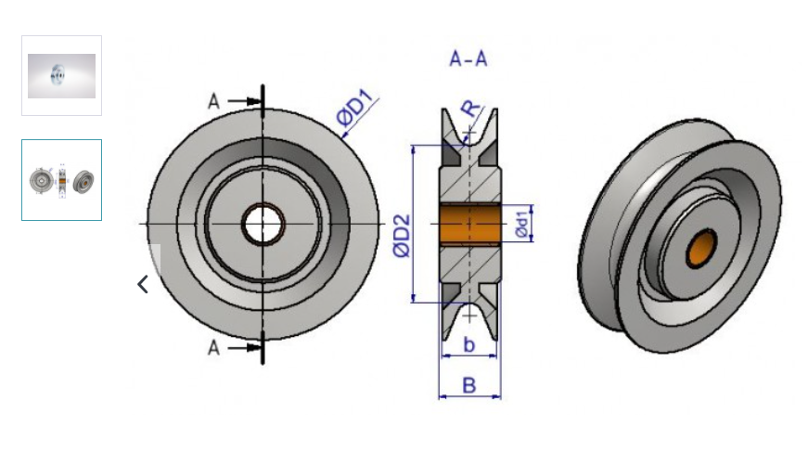
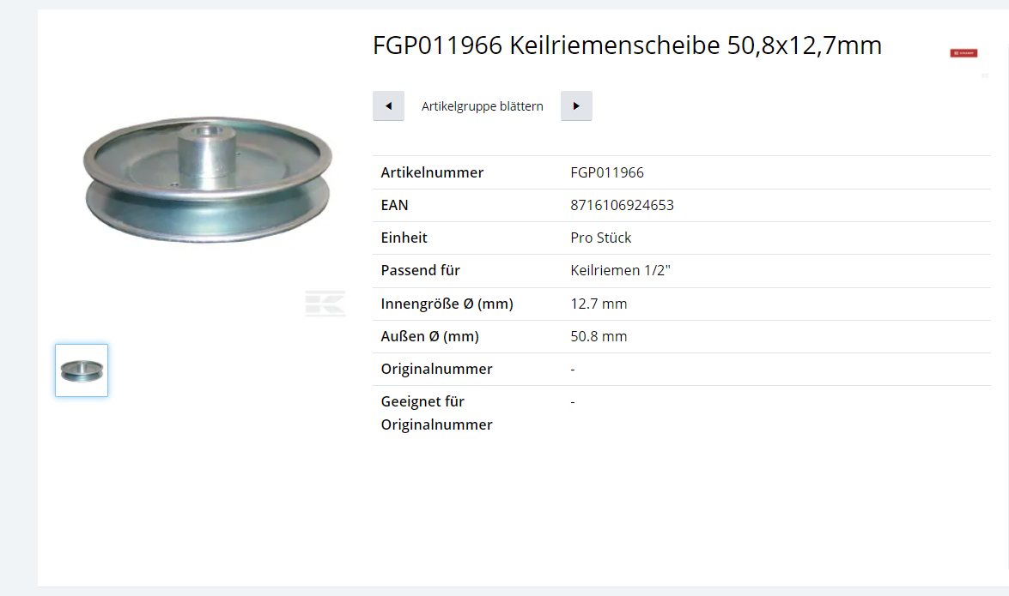

 |  | https://www.kramp.com/shop-ch/de/p/keilriemenscheibe-50-8x12-7mm--FGP011966?categoryId=web4-4061092

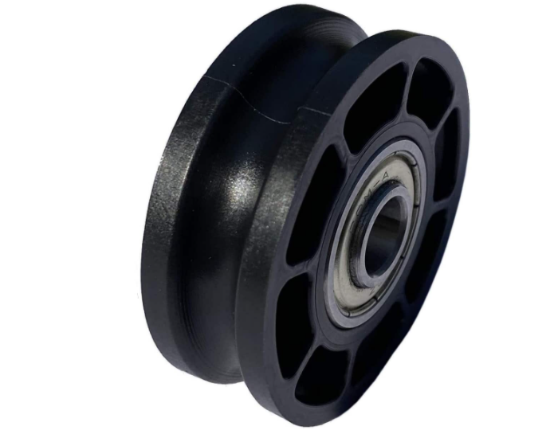
 | Guter Shop: https://de.misumi-ec.com/vona2/mech/M1100000000/M1105000000/M1105040000/

Seilrolle: | https://www.cablecaddy.de/Seilrolle-OE-52-mm-OE-8-mm-zwei-Kugellager-mit-Distanzring/04200099?gclid=EAIaIQobChMIna_mpPn08wIVzu3tCh1LdAw-EAQYAiABEgLMyfD_BwE

Seilrollen-Shop:

 | https://www.frank-seilrollen.de/seilrollen-shop/seilrollen-umlenkrollen/seilrollen-oe-50-mm?number=1.401.01

